Tổ chức dữ liệu
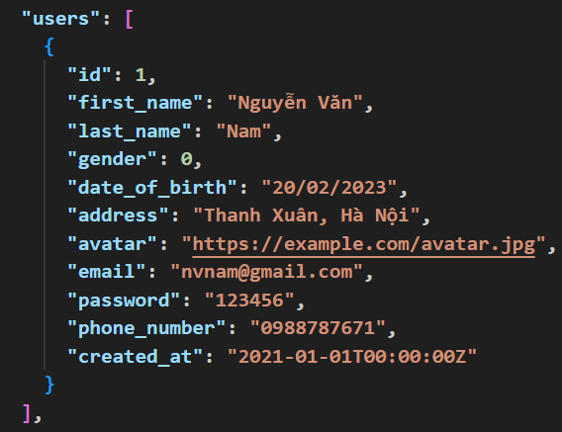

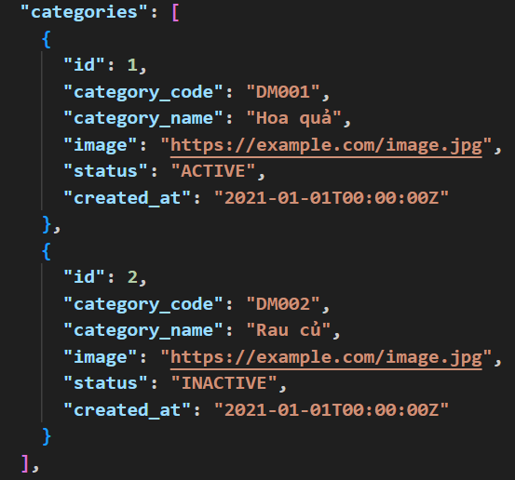

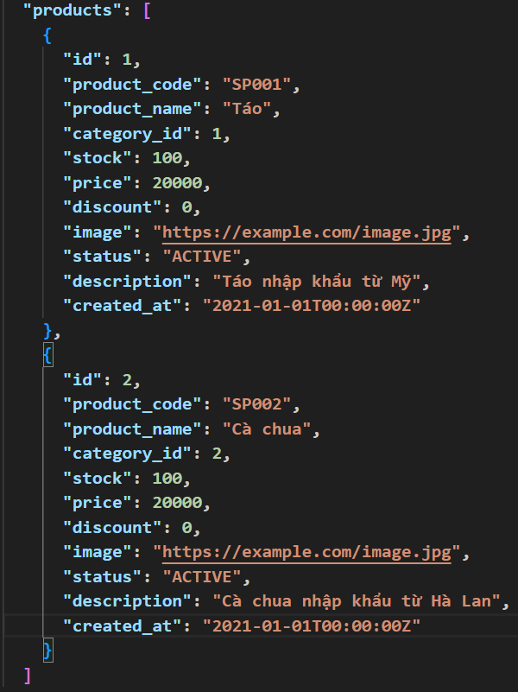

Cấu trúc thư mục
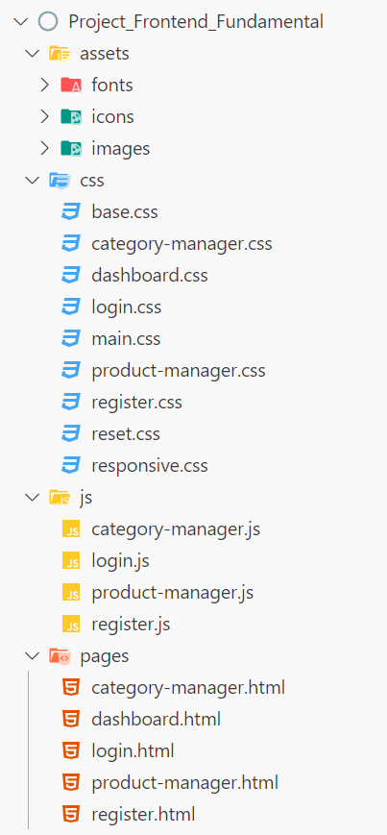

 | Ý nghĩa
Project_Frontend_Fundamental | Tên dự án
assets | Chứa các tài nguyên tĩnh như ảnh, fonts, icons,...
fonts | Chứa các file font chữ dùng trong dự án
icons | Chứa các biểu tượng (icon) như SVG, PNG, hoặc các bộ icon font
images | Chứa hình ảnh được sử dụng trong giao diện
css | Thư mục chứa file CSS để định dạng giao diện
base.css | Chứa các quy tắc CSS cơ bản, có thể là thiết lập mặc định cho toàn bộ trang web
category-manager.css | Chứa CSS dành riêng cho giao diện quản lý danh mục
dashboard.css | Chứa CSS dành riêng cho trang Dashboard
login.css | Định dạng giao diện trang đăng nhập
main.css | Có thể là file chứa các quy tắc CSS chính, bao gồm layout chung
product-manager.css | Chứa CSS dành cho giao diện quản lý sản phẩm
register.css | CSS cho giao diện đăng ký người dùng
reset.css | Dùng để reset các kiểu mặc định của trình duyệt
responsive.css | Chứa các quy tắc CSS để làm cho giao diện tương thích trên nhiều thiết bị (mobile, tablet, desktop)
js | Thư mục chứa file JavaScript để xử lý logic
category-manager.js | Xử lý các chức năng trong trang quản lý danh mục
login.js | Xử lý logic đăng nhập (ví dụ: kiểm tra tài khoản, gửi yêu cầu đăng nhập)
product-manager.js | Xử lý các chức năng quản lý sản phẩm (thêm, sửa, xóa, tìm kiếm, phân trang,...)
register.js | Xử lý logic đăng ký tài khoản
pages | Thư mục chứa các file HTML cho từng trang
category-manager.html | Giao diện trang quản lý danh mục
dashboard.html | Giao diện trang tổng quan (Dashboard)
login.html | Giao diện trang đăng nhập
product-manager.html | Tên thư mục
register.html | Giao diện trang đăng ký
0

